Sheet1
经纪收入
河北 | 1
湖北 | 2
河南 | 3
广东 | 4
山西 | 5
陕西 | 6
广西 | 7
辽宁 | 8
深圳 | 9
湖南 | 10
海南 | 11
北京 | 12
吉林 | 13
江西 | 14
江苏 | 15
四川 | 16
厦门 | 17
山东 | 18
天津 | 19
上海 | 20
总公司 | 21
保险经纪
人力
河北 | 1
湖北 | 2
河南 | 3
广东 | 4
山西 | 5
陕西 | 6
广西 | 7
辽宁 | 8
深圳 | 9
湖南 | 10
海南 | 11
北京 | 12
吉林 | 13
江西 | 14
江苏 | 15
四川 | 16
厦门 | 17
山东 | 18
天津 | 19
上海 | 20
总公司 | 21
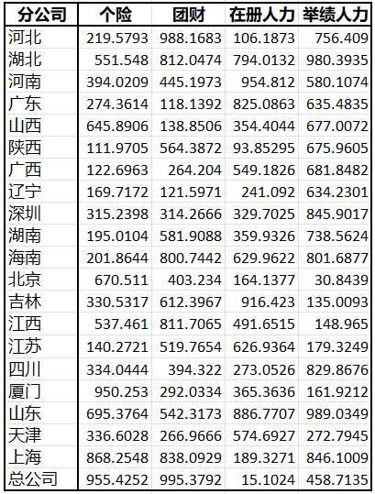

20个
1.78亿元
9.67亿元
450个
119家
省级机构
经纪收入
保费规模
累计签约产品
合作保司

保费规模
河北 | 1 | 1
湖北 | 2 | 2
河南 | 3 | 3
广东 | 4 | 4
山西 | 5 | 5
陕西 | 6 | 6
广西 | 7 | 7
辽宁 | 8 | 8
深圳 | 9 | 9
湖南 | 10 | 10
海南 | 11 | 11
北京 | 12 | 12
吉林 | 13 | 13
江西 | 14 | 14
江苏 | 15 | 15
四川 | 16 | 16
厦门 | 17 | 17
山东 | 18 | 18
天津 | 19 | 19
上海 | 20 | 20
总公司 | 21 | 21
举绩
河北 | 1
湖北 | 2
河南 | 3
广东 | 4
山西 | 5
陕西 | 6
广西 | 7
辽宁 | 8
深圳 | 9
湖南 | 10
海南 | 11
北京 | 12
吉林 | 13
江西 | 14
江苏 | 15
四川 | 16
厦门 | 17
山东 | 18
天津 | 19
上海 | 20
总公司 | 21

渠道
机构 | 收入 | 机构 | 保费规模 | 机构 | 人力 | 机构 | 举绩
河北 | 1 | 河北 | 1 | 河北 | 1 | 河北 | 1
湖北 | 2 | 湖北 | 2 | 湖北 | 2 | 湖北 | 2
河南 | 3 | 河南 | 3 | 河南 | 3 | 河南 | 3
广东 | 4 | 广东 | 4 | 广东 | 4 | 广东 | 4
山西 | 5 | 山西 | 5 | 山西 | 5 | 山西 | 5
陕西 | 6 | 陕西 | 6 | 陕西 | 6 | 陕西 | 6
广西 | 7 | 广西 | 7 | 广西 | 7 | 广西 | 7
辽宁 | 8 | 辽宁 | 8 | 辽宁 | 8 | 辽宁 | 8
深圳 | 9 | 深圳 | 9 | 深圳 | 9 | 深圳 | 9
湖南 | 10 | 湖南 | 10 | 湖南 | 10 | 湖南 | 10
海南 | 11 | 海南 | 11 | 海南 | 11 | 海南 | 11
北京 | 12 | 北京 | 12 | 北京 | 12 | 北京 | 12
吉林 | 13 | 吉林 | 13 | 吉林 | 13 | 吉林 | 13
江西 | 14 | 江西 | 14 | 江西 | 14 | 江西 | 14
江苏 | 15 | 江苏 | 15 | 江苏 | 15 | 江苏 | 15
四川 | 16 | 四川 | 16 | 四川 | 16 | 四川 | 16
厦门 | 17 | 厦门 | 17 | 厦门 | 17 | 厦门 | 17
山东 | 18 | 山东 | 18 | 山东 | 18 | 山东 | 18
天津 | 19 | 天津 | 19 | 天津 | 19 | 天津 | 19
上海 | 20 | 上海 | 20 | 上海 | 20 | 上海 | 20
人力
总公司 | 21 | 总公司 | 21 | 总公司 | 21 | 总公司 | 21
经纪收入
保费规模
举绩

